RENT RECEIPT
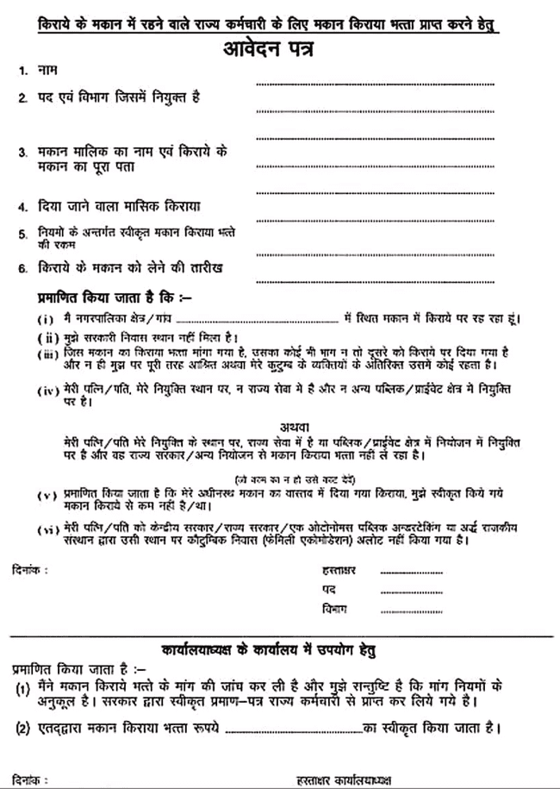
निर्माणकर्ता :-भागीरथ मल अध्यापक L-1 GSSS डसाणा खुर्द मौलासर (डीडवाना-कुचामन) |  |  |  |  |  |  |  | निर्माणकर्ता :-भागीरथ मल अध्यापक L-1 GSSS डसाणा खुर्द मौलासर (डीडवाना-कुचामन) |  |  |  |  |  |  |  | निर्माणकर्ता :-भागीरथ मल अध्यापक L-1 GSSS डसाणा खुर्द मौलासर (डीडवाना-कुचामन)
RECEIPT OF HOUSE RENT |  |  |  |  |  |  |  |  | RECEIPT OF HOUSE RENT
(Under section 1 (13-A) of Income Tax Act) |  |  |  |  |  |  |  | (Under section 1 (13-A) of Income Tax Act)

 |  |  |  |  | Date :- |  |  |  |  |  |  |  | Date :-
I Owner |  | AEWAAA |  |  |  |  |  |  | I Owner | AEWAAA
Received with Thanks from Sri/Smt. |  |  |  | BHAGIRATH MAL |  |  | TEACHER L-1 |  | Received with Thanks from Sri/Smt. |  |  | BHAGIRATH MAL |  |  | TEACHER L-1
Address- |  | PRINCIPAL,GOVT. SEN. SEC. SCHOOL DASANA KHURD (DEEDWANA-KUCHAMAN) |  |  |  |  |  |  | Address- | PRINCIPAL,GOVT. SEN. SEC. SCHOOL DASANA KHURD (DEEDWANA-KUCHAMAN)
The sum of (Quarterly) |  |  |  | Rs. 56556 |  |  |  |  | The sum of (Quarterly) |  |  | Rs. 56556
Towards the House Rent (Monthly) @ |  |  |  | Rs. 18852 |  |  |  |  | Towards the House Rent (Monthly) @ |  |  | Rs. 18852
Per Month From :- |  |  | 1 April, 2024 To 30 June, 2024 |  |  |  |  |  | Per Month From :- |  | 1 JULY, 2024 To 30 SEPT, 2024

 | Rs. = | Rs. 56556 |  |  |  |  |  |  | Rs. = | Rs. 56556

 | Date:- | 0 |  |  |  |  |  |  | Date:- | 0

 |  |  |  | (Signature of House Owner) |  |  |  |  |  |  |  | (Signature of House Owner)
 |  |  |  | (Affix Revenue Stamp of Rs.1/-) |  |  |  |  |  |  |  | (Affix Revenue Stamp of Rs.1/-)
 |  |  |  | Name- | AEWAAA |  |  |  |  |  |  | Name- | AEWAAA
 |  |  |  | ADDRESS |  |  |  |  |  |  |  | ADDRESS
 |  |  |  | VPO XYX,TEH ERT,DIST, TYU RAJ (PIN 123456) |  |  |  |  |  |  |  | VPO XYX,TEH ERT,DIST, TYU RAJ (PIN 123456)

 |  |  |  | PAN NUMBER |  | ABCDE1234G |  |  |  |  |  | PAN NUMBER |  | ABCDE1234G

 | RECEIPT OF HOUSE RENT |  |  |  |  |  |  |  | RECEIPT OF HOUSE RENT
(Under section 1 (13-A) of Income Tax Act) |  |  |  |  |  |  |  | (Under section 1 (13-A) of Income Tax Act)

 |  |  |  |  | Date :- |  |  |  |  |  |  |  | Date :-
 | I Owner | AEWAAA |  |  |  |  |  |  | I Owner | AEWAAA
 | Received with Thanks from Sri/Smt. |  |  | BHAGIRATH MAL |  |  | TEACHER L-1 |  | Received with Thanks from Sri/Smt. |  |  | BHAGIRATH MAL |  |  | TEACHER L-1
 | Address- | PRINCIPAL,GOVT. SEN. SEC. SCHOOL DASANA KHURD (DEEDWANA-KUCHAMAN) |  |  |  |  |  |  | Address- | PRINCIPAL,GOVT. SEN. SEC. SCHOOL DASANA KHURD (DEEDWANA-KUCHAMAN)
 | The sum of (Quarterly) |  |  | Rs. 56556 |  |  |  |  | The sum of (Quarterly) |  |  | Rs. 56556
 | Towards the House Rent (Monthly) @ |  |  | Rs. 18852 |  |  |  |  | Towards the House Rent (Monthly) @ |  |  | Rs. 18852
 | Per Month From :- |  | 1 OCT, 2024 To 30 DEC, 2024 |  |  |  |  |  | Per Month From :- |  | 1 JAN, 2025 To 31 MAR, 2025

 | Rs. = | Rs. 56556 |  |  |  |  |  |  | Rs. = | Rs. 56556

 | Date:- | 0 |  |  |  |  |  |  | Date:- | 0

 |  |  |  | (Signature of House Owner) |  |  |  |  |  |  |  | (Signature of House Owner)
 |  |  |  | (Affix Revenue Stamp of Rs.1/-) |  |  |  |  |  |  |  | (Affix Revenue Stamp of Rs.1/-)
 |  |  |  | Name- | AEWAAA |  |  |  |  |  |  | Name- | AEWAAA
 |  |  |  | ADDRESS |  |  |  |  |  |  |  | ADDRESS
 |  |  |  | VPO XYX,TEH ERT,DIST, TYU RAJ (PIN 123456) |  |  |  |  |  |  |  | VPO XYX,TEH ERT,DIST, TYU RAJ (PIN 123456)

 |  |  |  | PAN NUMBER |  | ABCDE1234G |  |  |  |  |  | PAN NUMBER |  | ABCDE1234G

TAX (NEW REGIME)
New Tax Regime
OFFICE OF THE PRINCIPAL,GOVT. SEN. SEC. SCHOOL DASANA KHURD (DEEDWANA-KUCHAMAN)
vk;dj x.kuk izi= o"kZ 2024-25 ¼dj fu/kkZj.k o"kZ ½ |  |  |  |  |  |  |  |  |  |  | 2025-26
1 | uke deZpkjh % |  | BHAGIRATH MAL |  |  |  |  | in % | TEACHER L-1 पे लेवल L-14 |  |  | PAN : | AAAAAXXXXA
2 | vk; % o"kZ& 2024-25 esa izkIr dqy osru ¼dj ;ksX; lqfo/kkvksa ds eqY; lfgr ½ |  |  |  |  |  |  |  |  |  |  |  | ₹ 1,512,112
3 | x`g fdjk;k] /kkjk 10(13 A) ds vUrxrZ ,oa /kkjk 10(14) ds vUrxrZ vU; Hkrs tks dj eqDÙk gSA |  |  |  |  |  |  |  |  |  |  |  | ₹ -
4 | 'ks"k ¼2&3½ |  |  |  |  |  |  |  |  |  |  |  | ₹ 1,512,112
5 | ¼i½ LVs.MMZ fMMsD'ku (Standard Deduction) 75,000 ¼vf/kdre½ /kkjk 16 (ia) |  |  |  |  |  |  |  |  | 75000.00
 | ¼ii½euksjatu Hkrk /kkjk 16 (ii) ds vUrxrZ ¼ vf/kdre lhek : 5000 ½ |  |  |  |  |  |  |  |  | 0.00
 | ¼iii½ O;olk; dj /kkjk 16 (iii) ds vUrxrZ |  |  |  |  |  |  |  |  | 0.00
 | ;ksx (5) |  |  |  |  |  |  |  |  |  |  |  | ₹ 75,000
6 | 'ks"k (4-5) |  |  |  |  |  |  |  |  |  |  |  | ₹ 1,437,112
7 | ¼v½ x`g lEifr ls vk;% ¼1½ Loa; ds mi;ksx esa &'kwU; |  |  |  |  |  |  | ¼2½ izkIr fdjk;k #- |  | 0.00
 | ¼c½ ?kVk;sa |  | fdjk;s dk 30% |  | x`g _.k ij C;kt |  |  | x`gdj |  | ;ksx 7¼c½
 |  |  | 0.00 |  | 0.00 |  |  | 0.00 |  | 0.00
 | 'ks"k &@$¼7¼v½ ,oa ;ksx 7¼c½ dk½ |  |  |  |  |  |  |  |  |  |  |  | ₹ -
8 | dqy 'ks"k &@$ ¼6 ,oa 7½ |  |  |  |  |  |  |  |  |  |  |  | ₹ 1,437,112
9 | vU; vk; |  |  |  |  |  |  |  |  |  |  |  | ₹ -
10 | ldy vk; ;ksx (8 + 9) |  |  |  |  |  |  |  |  |  |  |  | ₹ 1,437,112
11 | ?kVkb;s dVkSSfr;k¡ %&
 | (A) /kkjk US 80C, 80CCC,80CCD (1) vf/kdre dVkSrh dh jkf'k |  |  |  |  |  |  |  |  |  |  |  | ₹ -
 | (B) ?kVkb;s& /kkjk 80CCD(2) fu;ksDrk }kjk isa'ku va'knku dh jkf'k ¼vf/kdre osru dk 10%) i`Fkd ls NwV |  |  |  |  |  |  |  |  |  |  |  | ₹ -
 | (C) ?kVkb;s & /kkjk 80CCD (1B) uohu isa'ku ;kstuk esa vfrfjDr va'knku ¼vf/kdre :- 50,000) |  |  |  |  |  |  |  |  |  |  |  | ₹ -
 | ;ksx 11(A+B+C) |  |  |  |  |  |  |  |  |  |  |  | ₹ -
12 | vU; dVkSfr;k¡
 | 1- /kkjk 80 D,fpfdRlk chek izhfe;e ¼Lo;a]ifr@iRuh o cPpksa ds fy, : 25000] ekrk&firk ds fy, : 25000]lhfu;j flVhtu : 50000½ |  |  |  |  |  |  |  |  |  |  |  | ₹ -
 | 2- /kkjk 80DD fodykax vkfJrksa ds fpfdRlk mipkj ¼vf/kdre 75,000 rFkk 80% ;k vf/kd fodykaxrk 125,000½ |  |  |  |  |  |  |  |  |  |  |  | ₹ -
 | 3- /kkjk 80DDB fof'k"V jksaxksa ds mipkj gsrq dVkSrh ¼vf/kdre : 40,000] lhfu;j flVhtu gsrq : 100,000) |  |  |  |  |  |  |  |  |  |  |  | ₹ -
 | 4- /kkjk 80E mPp f'k{kk gsrq fy, _.k dk C;kt |  |  |  |  |  |  |  |  |  |  |  | ₹ -
 | 5- /kkjk 80G /kekZFkZ laLFkkvksa vkfn dks fn;s nku ¼ d Js.kh esa 100 izfr'kr ,oa [k Js.kh esa 50 izfr'kr½ |  |  |  |  |  |  |  |  |  |  |  | ₹ -
 | 6- /kkjk 80U LFkkbZ :i ls 'kkjhfjd vleFkZrrk dh n'kk esa ¼vf/kdre 75,000 rFkk vf/kfu;e 1995 ds vuqlkj 125,000½ |  |  |  |  |  |  |  |  |  |  |  | ₹ -
 | 7- /kkjk 80 TTA cpr [kkrs ij C;kt dh vf/kdre NwV :- 10,000 U/S 194(IA) |  |  |  |  |  |  |  |  |  |  |  | ₹ -
 | 8- /kkjk 80 TTB - aofj"B ukxfjdksa dks lHkh izdkj ds C;kt ij vf/kdre NwV& 50000 :- U/S 194(A) |  |  |  |  |  |  |  |  |  |  |  | ₹ -
 | 9- /kkjk 80 GGA vuqeksfnr oSKkfud] lkekftd] xzkeh.k fodkl vkfn gsrq fn;k x;k nku |  |  |  |  |  |  |  |  |  |  |  | ₹ -
 | dqy ;ksx 12 ¼ 1 ls 9 rd ½ |  |  |  |  |  |  |  |  |  |  |  | ₹ -
13 | dqy dVkSrh ( 11 + 12) |  |  |  |  |  |  |  |  |  |  |  | ₹ -
14 | dj ;ksX; vk; ( 10 - 13 ) |  |  |  |  |  |  |  |  |  |  |  | ₹ 1,437,112
15 | dqy vk; dh jkf'k dks lEiw.kZ djuk ¼ nl ds xq.kd esa ½ /kkjk 288A |  |  |  |  |  |  |  |  |  |  |  | ₹ 1,437,110
16 | vk;dj dh x.kuk mijksDr dkWye 15 ds vk/kkj ij
 | 80 o"kZ ;k vf/kd vk;q |  |  |  | ofj"B ukxfjd ¼60 ls 80 o"kZ rd½ |  |  |  | ,d O;fDr dj nkrk ¼vk;q 60 o"kZ rd½
 | 3,00,000 rd |  |  | Nil | 3,00,000 rd |  |  | Nil | 3,00,000 rd |  |  | Nil | ₹ -
 | 3,00,001-7,00,000 |  |  | 5% | 3,00,001-7,00,000 |  |  | 5% | 3,00,001-7,00,000 |  |  | 5% | ₹ 20,000
 | 7,00,001-10,00,000 |  |  | 10% | 7,00,001-10,00,000 |  |  | 10% | 7,00,001-10,00,000 |  |  | 10% | ₹ 30,000
 | 10,00,001-12,00,000 |  |  | 15% | 10,00,001-12,00,000 |  |  | 15% | 10,00,001-12,00,000 |  |  | 15% | ₹ 30,000
 | 12,00,001 - 15,00,000 |  |  | 20% | 12,00,001 - 15,00,000 |  |  | 20% | 12,00,001 - 15,00,000 |  |  | 20% | ₹ 47,422
 | 15,00,000 ls vf/kd |  |  | 30% | 15,00,000 ls vf/kd |  |  | 30% | 15,00,000 ls vf/kd |  |  | 30% | ₹ -
 | ¼1½ ;ksx vk;dj |  |  |  |  |  |  |  |  |  |  |  | ₹ 127,422
 | ¼2½ | छूट घारा 87(A) (3 लाख से 7 लाख तक की कर योग्य आय पर आयकर की छूट अधिकतम रू. 25000 तक) |  |  |  | 0.00 |  | Marginal relief benefit under section 115BAC(1) |  |  | 0.00 |  | ₹ -
 | ¼3½ 'ks"k vk;dj ¼1&2½ |  |  |  |  |  |  |  |  |  |  |  | ₹ 127,422
 | ¼4½ f'k{kk midj 2% ,oa mPp f'k{kk ds fy, vf/kHkkj 2% (;ksx 4%) |  |  |  |  |  |  |  |  |  |  |  | ₹ 5,097
 | dqy vk;dj (3 + 4) |  |  |  |  |  |  |  |  |  |  |  | ₹ 132,519
17 | ?kVkb;s %& jkgr /kkjk 89 ds rgr |  |  |  |  |  |  |  |  |  |  |  | ₹ -
18 | dqy 'ks"k vk;dj |  |  |  |  |  |  |  |  |  |  |  | ₹ 132,519
19 | vk;dj dVkSrh dk fooj.k |  |  | flrEcj 2023 rd :i;s |  |  | vDVwcj ls fnlEcj 2023 :i;s |  | tuojh 2024 :i;s | Qjojh 2024 :i;s |  | Vh-Mh-,l- :Ik;s | dqy VSDl dVkSrh ;ksx dkWye 19
...

TAX (OLD REGIME)
Old Tax Regime
...
 |  |  | 2025-26
in % | TEACHER L-1 पे लेवल L-14 |  | PAN : | AAAAAXXXXA
 |  |  |  | ₹ 1,512,112
 |  |  |  | ₹ 83,556
 |  |  |  | ₹ 1,428,556
 |  | 50000
 |  | 0.00
 |  | 0.00 |  | ₹ 50,000
 |  |  |  | ₹ 50,000
 |  |  |  | ₹ 1,378,556
¼2½ izkIr fdjk;k #- |  | 0.00
...

